Накладная-№3
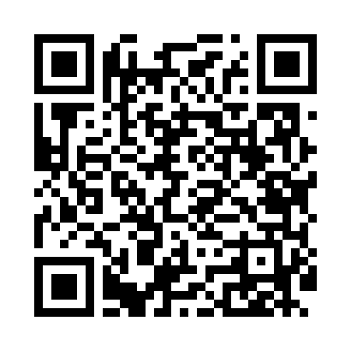
Номер товарно-транспортной накладной: |  |  | Торговый представитель: Kamol aka
Поставщик: Toshkent falcon fly 2 |  |  | Телефон торгового представителя: +998979626299
Дата отгрузки: 16.11.2025 |  |  | Контрагент: Dona zakass
Дата консигнации: |  |  | Адрес:
Доставщик: |  |  | Телефон:
Телефон доставщика:
Время заказа: 16.11.2025 11:27:23
№ | Штрих-код | Название товаров (работ,услуг) | Количество | Количество в кейсе | Цена | Сумма
 |  |  | 66 |  |  | 53
1 | 6805019698453 | Коврики сервировочные пластмассовая 38*38 DB- 98-45 | 24 | 24 шт. | 0.80 | 19.20
2 | 6805019698804 | Сервировочный подтарельник, 30×45 см, DB-98-8 0 | 6 | 6 шт. | 0.40 | 2.40
3 | 6805019698798 | Сервировочный подтарельник, 30×45 см, DB-98-7 9 | 6 | 6 шт. | 0.40 | 2.40
4 | 6998869196054 | Коврики сервировочные пластмассовая DB-96-5 | 10 | 10 шт. | 0.90 | 9
5 | 6998869196115 | Коврики сервировочные пластмассовая DB-96-11 | 10 | 10 шт. | 1 | 10
6 | 6998869196122 | Коврики сервировочные пластмассовая DB-96-12 | 10 | 10 шт. | 1 | 10
Итого: 53$|->UZS: 662,500.00

